LO QUE QUIERO LOGRAR
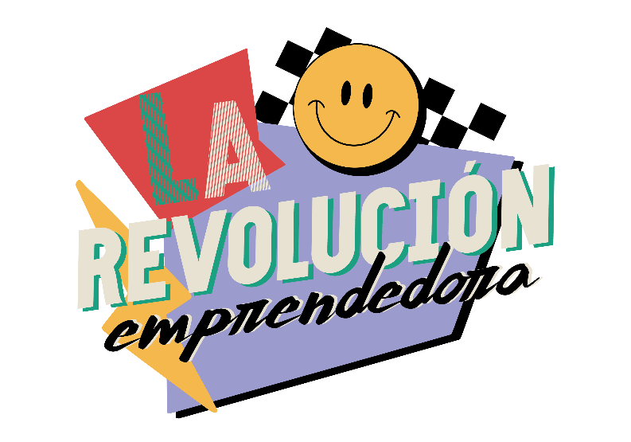
 | Escribe aquí como ves a tu marca en 5 años:

 | Escribe aquí la visión de tu marca:

Escribe aquí todos los objetivos que quieres lograr en el 2024 y el 2025. Dale con TODO!!

2024 |  | Te quiero compartir estos conceptos para que sepas como armar tu año 2024 con mas claridad
EJEMPLOS: Crear una notepad
Crear un taller en vivo para 20 personas
Crear un taller online para 50 personas | La visión, los objetivos y las metas son términos que tu como emprendedorx, debes tenerlos bien claros (cada uno tiene un significado distinto). Aquí, te explico las diferencias entre estos 3 términos:
Ser invitada a una charla motivacional en Australia
Lanzar un nuevo programa en vivo en Instagram
Escribir un eBook
Hacer una fiesta latina |  | VISIÓN: Es una representación de lo que tu negocio aspira a ser en el futuro. Es una imagen idealizada de tu éxito a largo plazo :)
Hacer crecer mis subscriptores
Crear campañas por temporalidades para mi email MKT
Aumentar mis seguidores a 4000
Cerrar el año con ventas de $80.000 |  | Explicación sencilla: Es tu sueño de vacaciones- ese lugar maravilloso donde siempre has querido ir. Imagina que siempre has soñado con viajar alrededor del mundo.
Ser invitada a una charla motivacional en NZ
Crear un podcast
Lanzarme a TikTok
Lanzarme a Linkdin |  | OBJETIVOS: Son las grandes metas que tu negocio quiere alcanzar, pero sin especificar cómo se lograrán.

 |  | Explicación sencilla: Son las grandes paradas o destinos que quieres visitar durante ese viaje. Siguiendo el ejemplo, podrías decir: "Quiero visitar Europa, Asia y Sudamérica

2025
Imprimir mi eBook
Venderlo en shops |  | METAS: Son específicas, medibles, alcanzables, relevantes y temporales. Tienen un alcance a corto o mediano plazo y te dan un camino claro para alcanzar un objetivo.
Contactar media ( T.V, REVISTAS, COLABORATIONS)
Crear una caja para emprendedores
Crear un taller en vivo para 50 personas
Crear un taller online para 100 personas |  | Explicación sencilla: Son los pasos concretos para llegar a cada destino. Por ejemplo, "Comprar un boleto de avión para París en julio" o "Ahorrar $500 cada mes para el viaje".
Ser invitada a una charla motivacional en Ecuador
Lanzar un nuevo Notepad
Lanzar nuevos productos stationary
Abrir un canal de Youtube

POR MESES


 |  | CALENDARIO ANUAL DE EVENTOS 2024

 |  | Aquí vas a planificar tu año por campañas, es decir, todo lo que vas a lanzar cada mes o cada temporada para que puedas ver tu año entero.
2023 |  | CAMPAÑAS 2024
Noviembre | Diciembre | ENERO | FEBRERO | MARZO | ABRIL | MAYO | JUNIO | JULIO | AGOSTO | SEPTIEMBRE | OCTUBRE | NOVIEMBRE | DICIEMBRE
Black Friday: Sale de curso diferenciación | Empezar la pre-venta del curso Objetivos 18.12.23 | Masterclass: Planifica tu 2024 - 04.01.24 | Lucha Libre (emprendedoras que viven de su negocio). | Curso cuanto cobrar (hora trabajo y productos) | Solo para clientas: curso de redes | Curso como vender y crear una oferta irresistible | Re-lanzamiento Curso Objetivos & Metas especializado | 1 de Jul- Planner Metas y creatividad |  | Planner Digital Objetivos |  | Re venta Planner | Calendario de adviento
Diseño de Notepad-planner | Diseñar el curso de objetivos |  | trabajar curso (como cobrar) | Trabajar curso de redes | Trabajar en curso oferta irresistible | Planear concepto creativo lanzamiento planner y sesion fotos de producto. |  | Viaje a Ecuador
Diseño curso objetivos |  | Campaña para bookings | Enviar a imprimir planner | Venta de plantillas de finanzas | Terminar packaging para planner

 |  | TEMPORALIDADES 2024
 |  | ENERO | FEBRERO | MARZO | ABRIL | MAYO | JUNIO | JULIO | AGOSTO | SEPTIEMBRE | OCTUBRE | NOVIEMBRE | DICIEMBRE
 |  | Planificacion | San Valentin | Mes de la Mujer |  | dia de la madre | mitad de año |  |  |  | haloween | black Friday | Navidad

 |  | OTRAS OPORTUNIDADES 2024
 |  | ENERO | FEBRERO | MARZO | ABRIL | MAYO | JUNIO | JULIO | AGOSTO | SEPTIEMBRE | OCTUBRE | NOVIEMBRE | DICIEMBRE

 |  |  |  |  | Colaboraciones

